Placas
Registro | Placa | Hora de paso | Tiempo en video | Archivo de video | Tipo | Sentido | Confianza | Consenso | Lecturas | Estado | Imagen de respaldo
V0001 | PCM7497 | 2026-09-09 16:17:46 | 00:30 | Camara Placas 2_20260909105651-20260909163038(60).mp4 | automovil | sale | 0.927 | 0.228 | 9 | pendiente de revision | 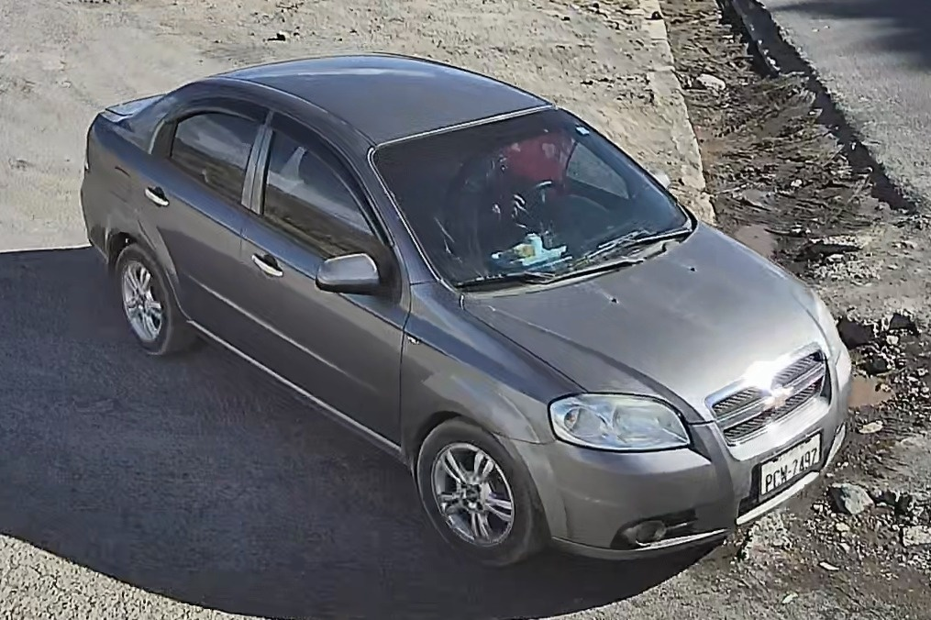
V0002 | PCG3981 | 2026-09-09 16:19:02 | 01:46 | Camara Placas 2_20260909105651-20260909163038(60).mp4 | automovil | entra | 0.971 | 0.068 | 1 | pendiente de revision | 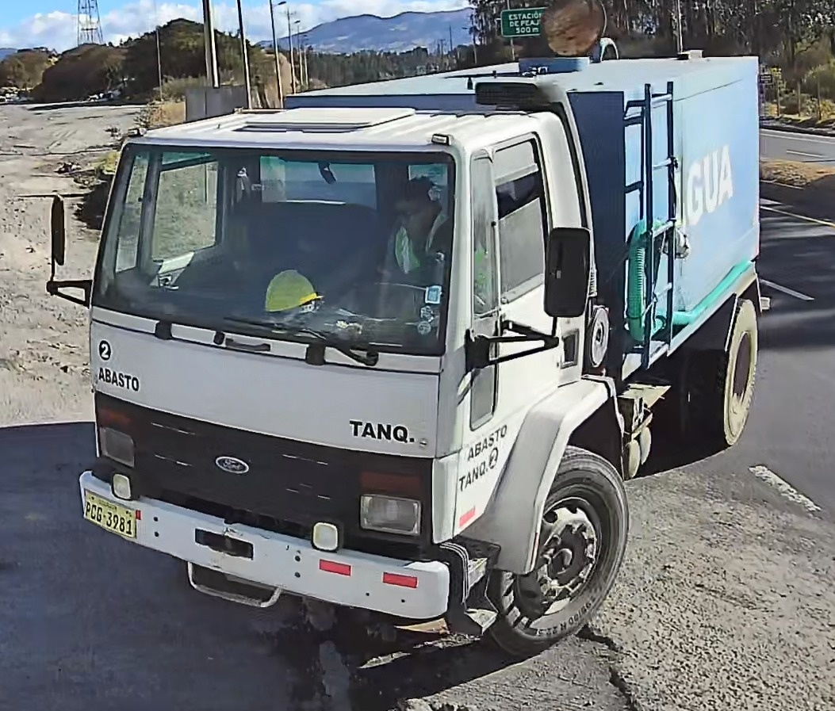
V0003 | TAA2204 | 2026-09-09 16:19:10 | 01:54 | Camara Placas 2_20260909105651-20260909163038(60).mp4 | automovil | entra | 0.953 | 0.395 | 5 | pendiente de revision | 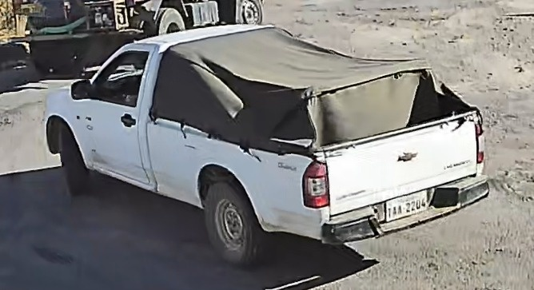
V0004 | JUO1168 | 2026-09-09 16:19:17 | 02:01 | Camara Placas 2_20260909105651-20260909163038(60).mp4 | automovil | entra | 0.772 | 0.566 | 1 | pendiente de revision
V0005 | GB9795 | 2026-09-09 16:21:46 | 04:30 | Camara Placas 2_20260909105651-20260909163038(60).mp4 | motocicleta | entra | 0.711 | 0.127 | 1 | pendiente de revision | 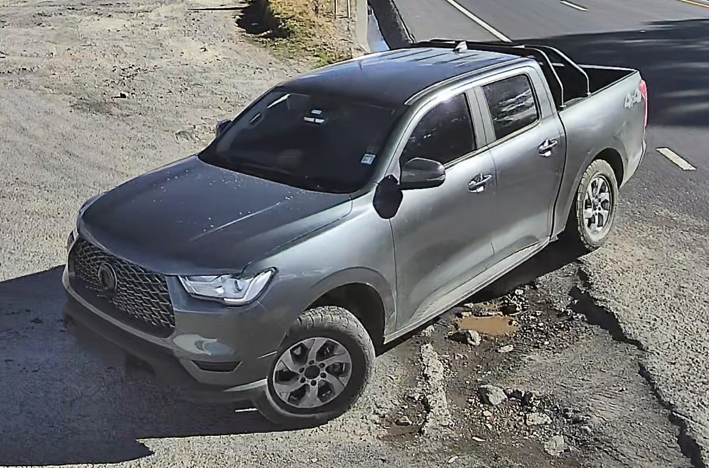
V0006 | IC138 | 2026-09-09 16:24:11 | 01:25 | Camara Placas 2_20260909105651-20260909163038(61).mp4 | motocicleta | sale | 0.582 | 0.358 | 1 | pendiente de revision | 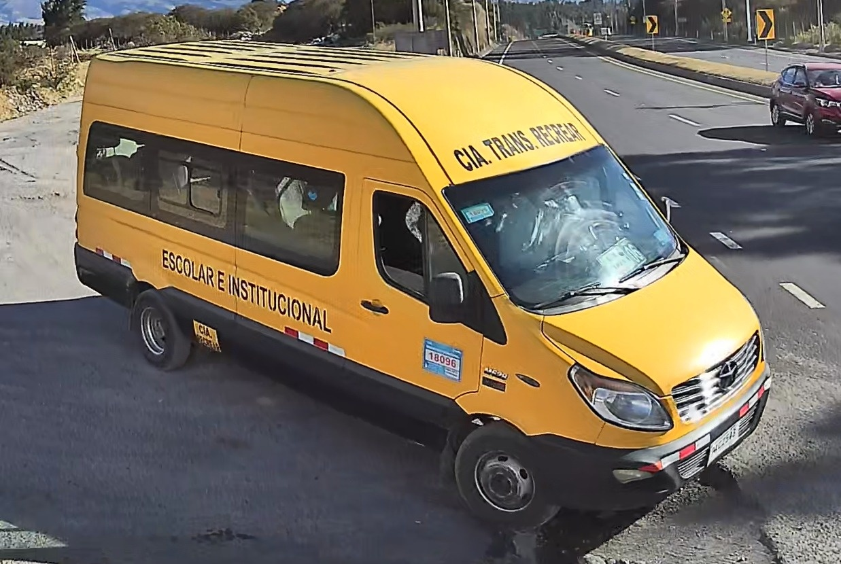
V0007 | BAC2573 | 2026-09-09 16:24:11 | 01:25 | Camara Placas 2_20260909105651-20260909163038(61).mp4 | automovil | sale | 0.947 | 0.223 | 9 | pendiente de revision | 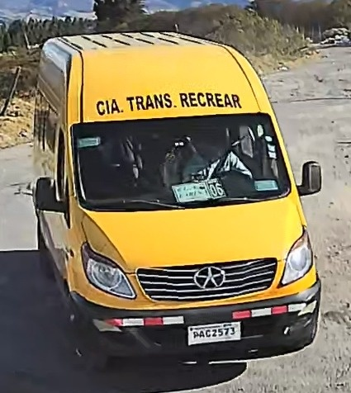
V0008 | PAB6741 | 2026-09-09 16:28:03 | 05:17 | Camara Placas 2_20260909105651-20260909163038(61).mp4 | automovil | sale | 0.955 | 0.74 | 33 | validado

